Sheet1
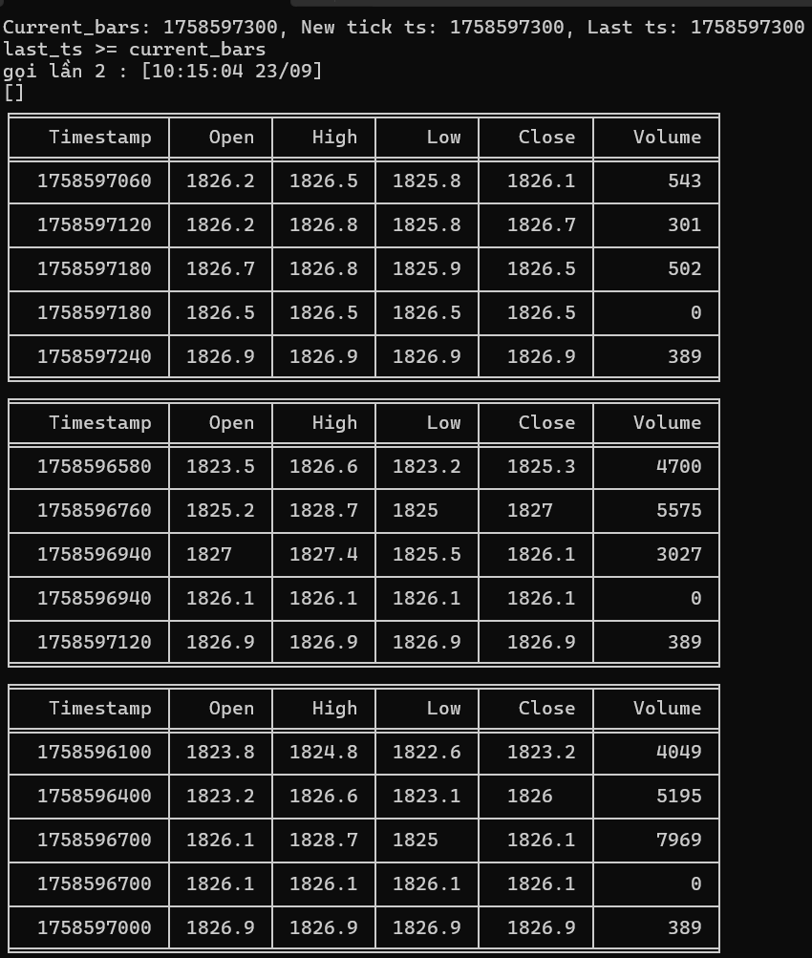
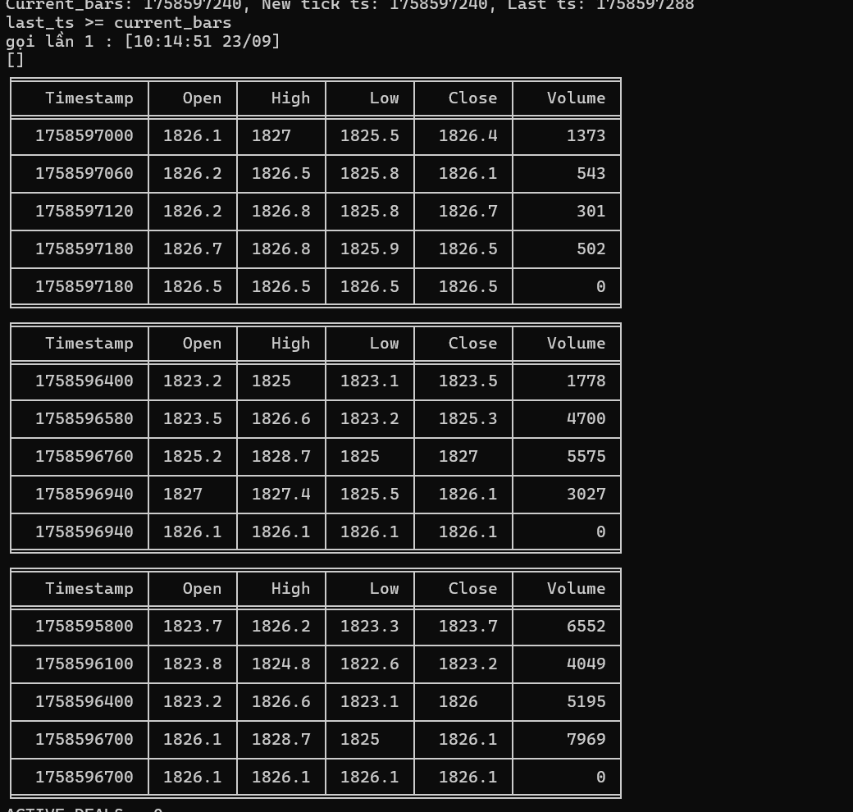
current | 1758596400
new_ts | 1758596340 | 60
last_ts | 1758596387
 | 47

